Sheet1
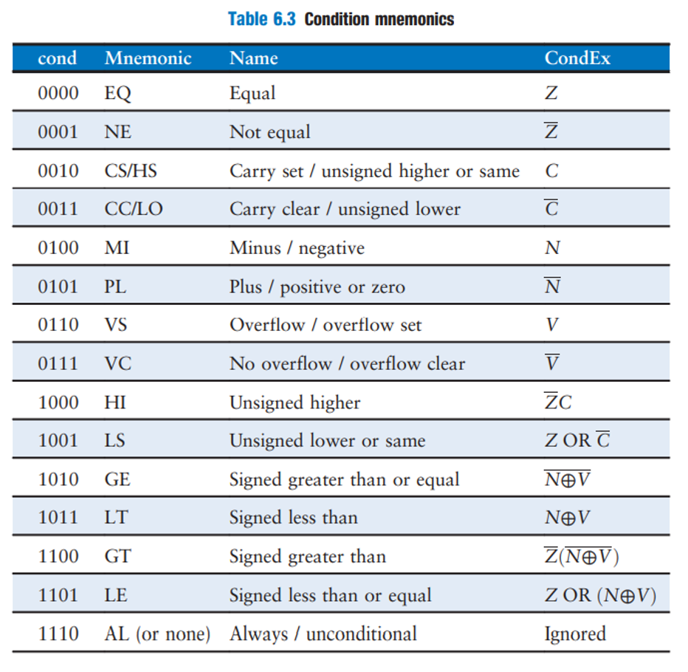
Branchs
cond | op | funct | Label
31:28 | 27:26 | 25:24 | 23:0
 | 10 | 10 | PC Destino
 | Constante |  | Simplemente es la linea de la instr destino

Modulo
cond | op | funct | Label

Exponencial
cond | op | funct | Label

